Sheet1
Eigenvector(V) |  |  |  |  |  |  |  | Eigenvalue(λ) | Gamma(γ) | Q |  |  | Natural Frequency(ω) | Damping Ratio(ζ) | Peak Time | Peak | Steady State |  | θ2-θ1 | θ3-θ1 | θ5-θ1 | θ3-θ4 | θ5-θ4 | θ6-θ5 | Error | θ2-θ1 | θ3-θ1 | θ5-θ1 | θ3-θ4 | θ5-θ4 | θ6-θ5 | Error | θ2-θ1 | θ3-θ1 | θ5-θ1 | θ3-θ4 | θ5-θ4 | θ6-θ5
-0.408 | 0.372 | 0.118 | 0.408 | 0.602 | 0.391 |  | Eta_1 | 0.000 | 0.9 | 0.00 |  | Eta_1 | N/A | N/A | N/A | N/A | N/A | Eta 1 | 0.000 | 0.000 | 0.000 | 0.000 | 0.000 | 0.000 | SS (Eta 4) | -57.271 | -38.919 | -100.000 | -26.212 | -100.000 | -83.542 | Peak (Eta 4) | 190.337 | 173.864 | 100.000 | 180.752 | 100.000 | 203.349
-0.408 | 0.602 | 0.390 | -0.408 | -0.372 | -0.118 |  | Eta_2 | 53.475 | 0.9 | 3.007 |  | Eta_2 | 7.313 | 0.062 | 0.430 | 0.103 | 0.056 | Eta 2 | 0.230 | -0.974 | -0.372 | -0.230 | 0.372 | 0.000 | Eta 4 | -0.131 | -0.131 | 0.000 | -0.131 | 0.000 | -0.131 | Eta 4 | -0.251 | -0.251 | 0.000 | -0.251 | 0.000 | -0.251
-0.408 | -0.602 | 0.390 | -0.408 | 0.372 | -0.118 |  | Eta_3 | 97.611 | 0.9 | 5.611 |  | Eta_3 | 9.880 | 0.046 | 0.318 | 0.107 | 0.057 | Eta 3 | -0.272 | 0.272 | -0.355 | 0.272 | -0.355 | -0.544 | Actual Value | -0.083 | -0.214 | -0.143 | -0.177 | -0.106 | -0.071 | Actual Value | 0.278 | 0.340 | 0.359 | 0.311 | 0.212 | 0.243
-0.408 | -0.372 | 0.118 | 0.408 | -0.372 | 0.391 |  | Eta_4 | 280.000 | 0.9 | 44.907 |  | Eta_4 | 16.733 | 0.027 | 0.188 | 0.308 | 0.160 | Eta 4 | -0.816 | -0.816 | 0.000 | -0.816 | 0.000 | -0.816
-0.408 | 0.000 | -0.237 | 0.408 | 0.000 | -0.781 |  | Eta_5 | 366.525 | 0.9 | -1.859 |  | Eta_5 | 19.145 | 0.024 | 0.164 | -0.010 | -0.005 | Eta 5 | -0.974 | -0.230 | -0.602 | 0.744 | 0.372 | 0.000
-0.408 | 0.000 | -0.781 | -0.408 | 0.000 | 0.237 |  | Eta_6 | 602.3890 | 0.9 | 53.753 |  | Eta_6 | 24.544 | 0.018 | 0.128 | 0.173 | 0.089 | Eta 6 | 0.509 | -0.509 | -1.172 | -0.509 | -1.172 | 1.018
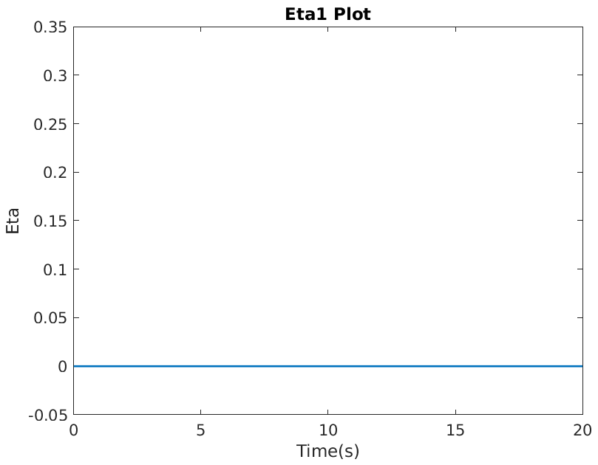 |  |  |  |  |  | 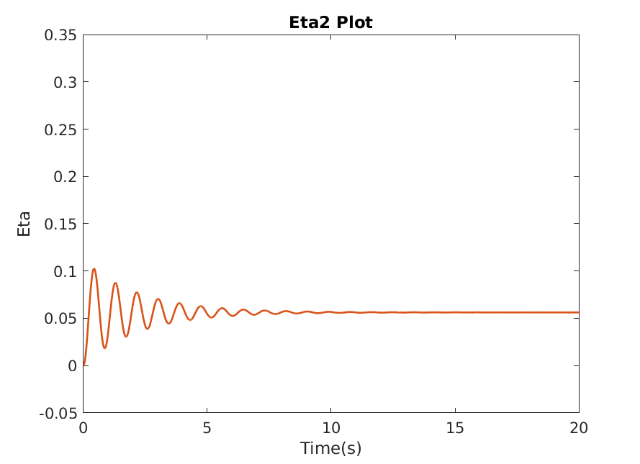 |  |  |  |  |  | 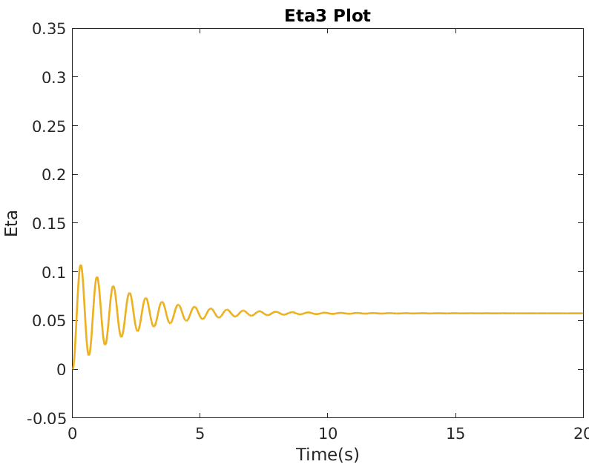 |  |  |  |  | 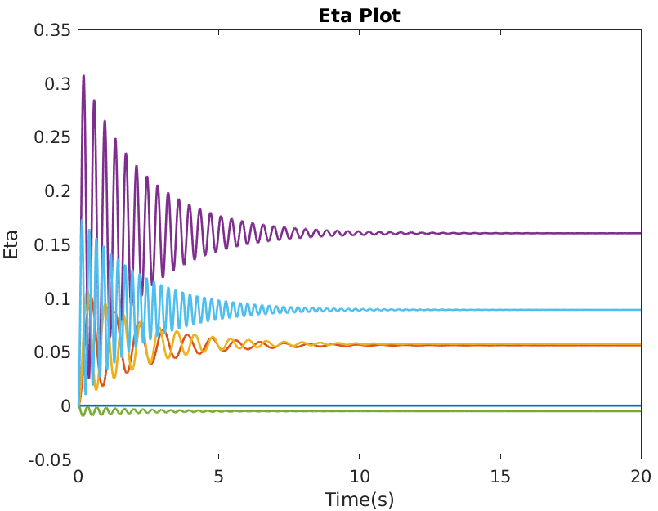
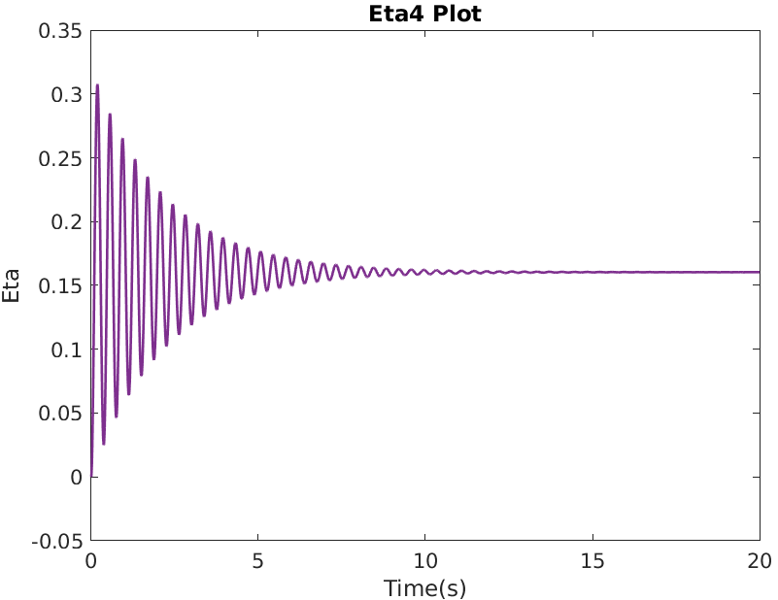 |  |  |  |  |  | 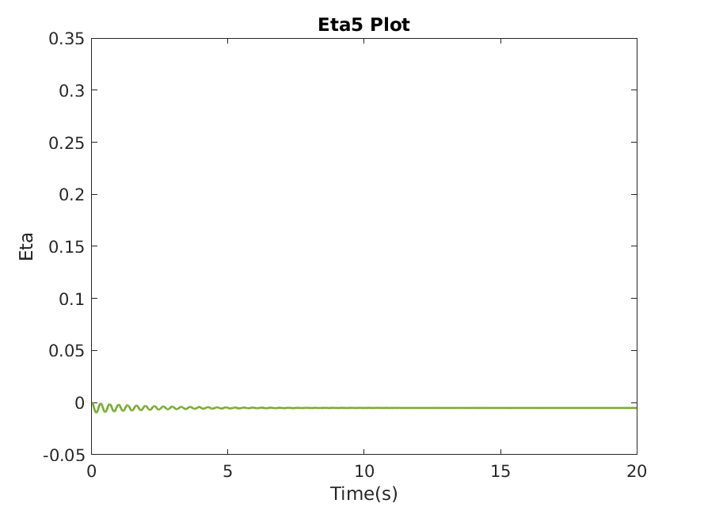 |  |  |  |  |  | 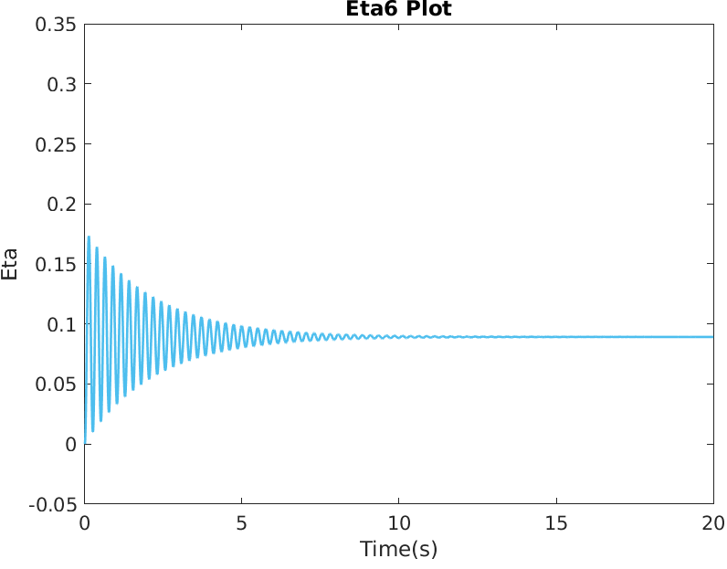 |  |  |  |  | 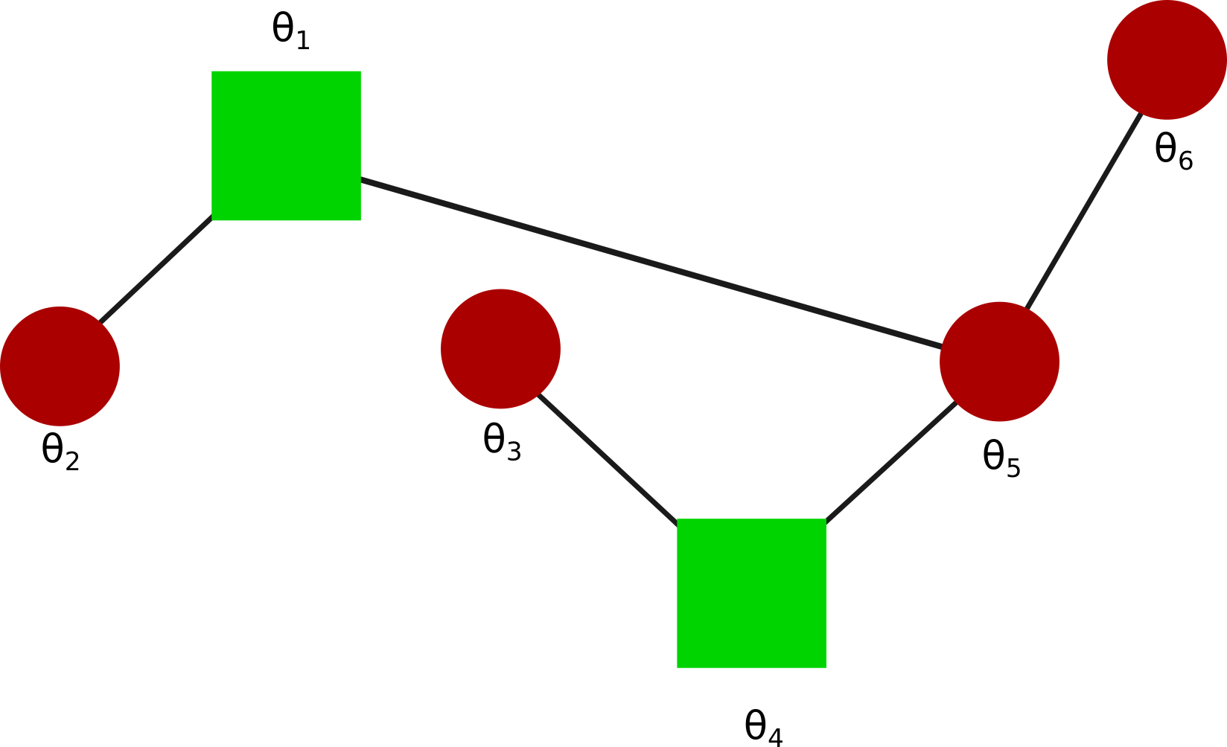
Eigenvector(V) |  |  |  |  |  |  |  | Eigenvalue(λ) | Gamma(γ) | Q |  |  | Natural Frequency(ω) | Damping Ratio(ζ) | Peak Time | Peak | Steady State |  | θ2-θ1 | θ3-θ1 | θ5-θ1 | θ3-θ4 | θ5-θ4 | θ6-θ5 | Error | θ2-θ1 | θ3-θ1 | θ5-θ1 | θ3-θ4 | θ5-θ4 | θ6-θ5 | Error | θ2-θ1 | θ3-θ1 | θ5-θ1 | θ3-θ4 | θ5-θ4 | θ6-θ5
-0.408 | -0.408 | 0.000 | 0.408 | -0.577 | 0.408 |  | Eta_1 | 0.000 | 0.9 | 0.000 |  | Eta_1 | N/A | N/A | N/A | N/A | N/A | Eta 1 | 0.000 | 0.000 | 0.000 | 0.000 | 0.000 | 0.408 | SS (Eta 2) | -44.546 | 693.176 | -16.978 | 68.950 | -37.262 | 27.984 | Peak (Eta 2) | 179.675 | 218.420 | 206.957 | 36.122 | 121.449 | 63.943
-0.408 | -0.558 | -0.500 | -0.408 | 0.289 | -0.149 |  | Eta_2 | 37.513 | 0.9 | -11.246 |  | Eta_2 | 6.125 | 0.073 | 0.514 | -0.538 | -0.300 | Eta 2 | 0.409 | 0.707 | 1.116 | -0.259 | 0.150 | -0.558 | Eta 2 | -0.123 | -0.212 | -0.335 | 0.078 | -0.045 | 0.167 | Eta 2 | -0.220 | -0.380 | -0.600 | 0.139 | -0.081 | 0.300
-0.408 | -0.149 | 0.500 | 0.408 | 0.289 | -0.558 |  | Eta_3 | 140.000 | 0.9 | 22.500 |  | Eta_3 | 11.832 | 0.038 | 0.266 | 0.303 | 0.161 | Eta 3 | -1.000 | 1.000 | 0.000 | 0.500 | -0.500 | 0.500 | Actual Value | -0.221 | 0.036 | -0.286 | 0.250 | -0.072 | 0.232 | Actual Value | 0.276 | 0.321 | 0.561 | 0.218 | 0.376 | 0.183
-0.408 | 0.149 | 0.500 | -0.408 | 0.289 | 0.558 |  | Eta_4 | 280.000 | 0.9 | 4.082 |  | Eta_4 | 16.733 | 0.027 | 0.188 | 0.028 | 0.015 | Eta 4 | 0.816 | 0.000 | 0.816 | 0.000 | 0.816 | -0.408
-0.408 | 0.408 | 0.000 | -0.408 | -0.577 | -0.408 |  | Eta_5 | 420.000 | 0.9 | -12.990 |  | Eta_5 | 20.494 | 0.022 | 0.153 | -0.060 | -0.031 | Eta 5 | 0.000 | 0.000 | 0.000 | 0.866 | 0.866 | -0.289
-0.408 | 0.558 | -0.500 | 0.408 | 0.289 | 0.149 |  | Eta_6 | 522.487 | 0.9 | 64.279 |  | Eta_6 | 22.858 | 0.020 | 0.137 | 0.239 | 0.123 | Eta 6 | 0.409 | 0.707 | 0.298 | 0.966 | 0.557 | -0.149
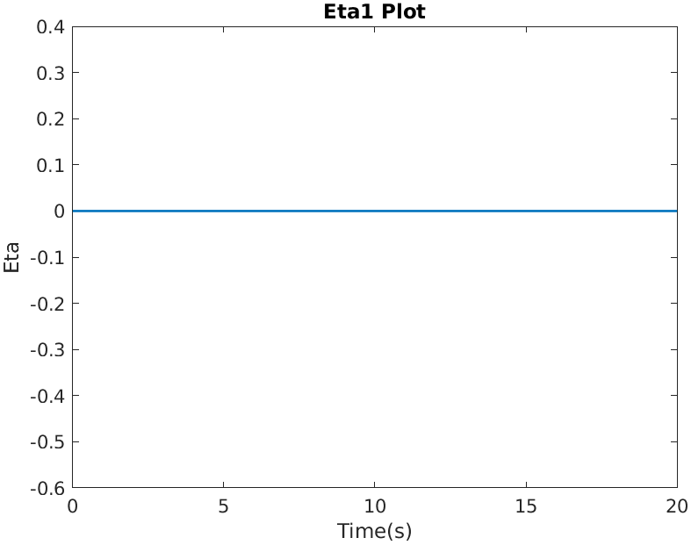 |  |  |  |  |  | 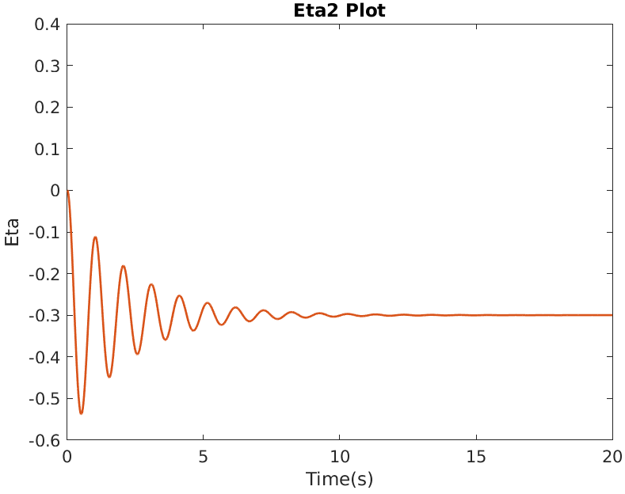 |  |  |  |  | 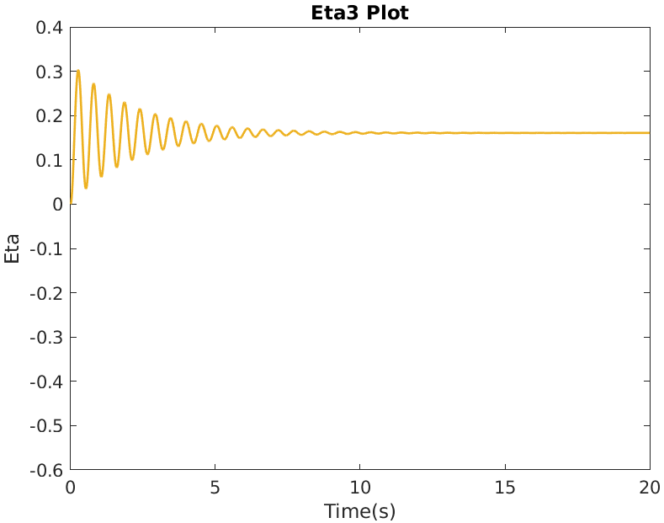 |  |  |  |  | 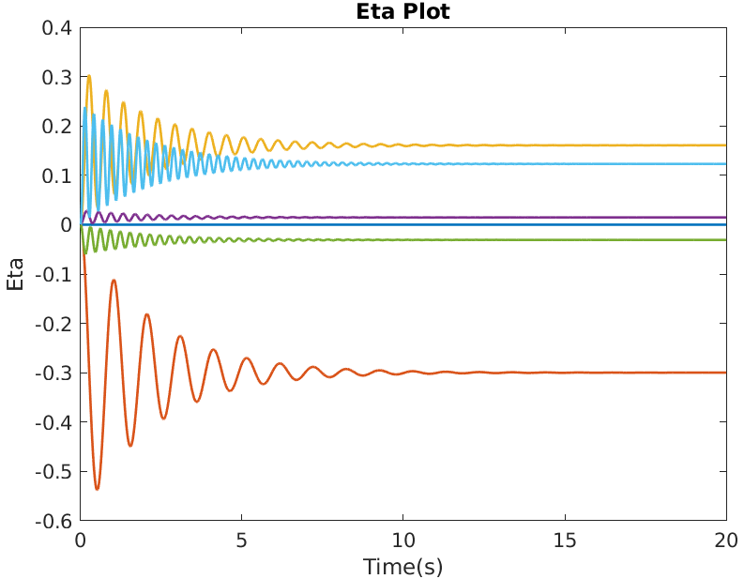
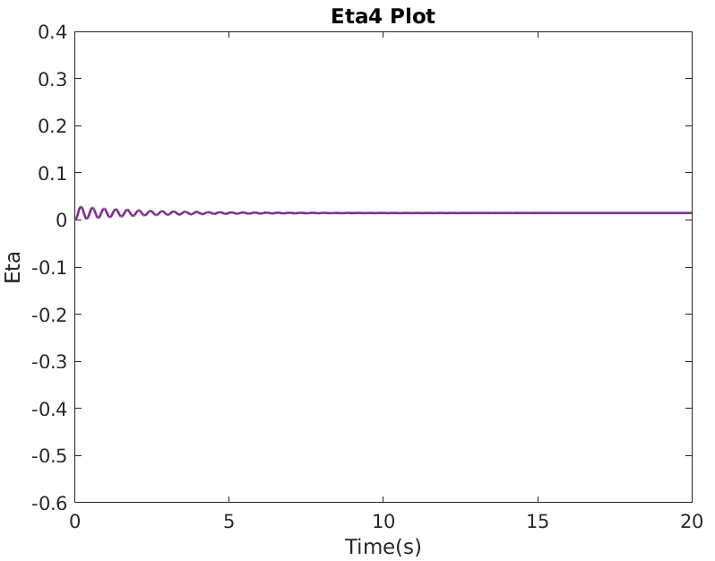 |  |  |  |  | 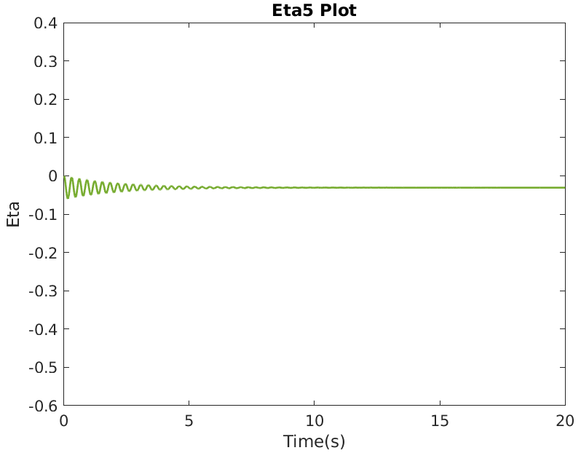 |  |  |  |  |  | 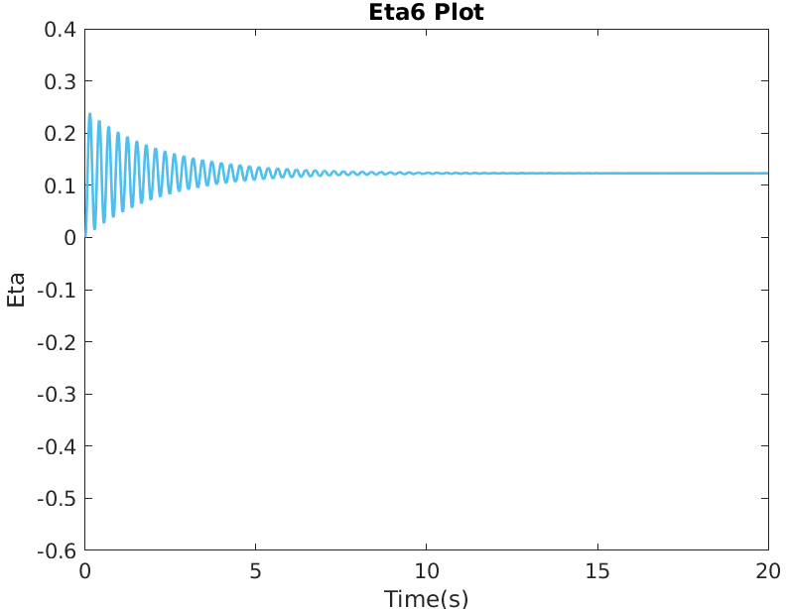 |  |  |  |  | 
Eigenvector(V) |  |  |  |  |  |  |  | Eigenvalue(λ) | Gamma(γ) | Q |  |  | Natural Frequency(ω) | Damping Ratio(ζ) | Peak Time | Peak | Steady State |  | θ2-θ1 | θ3-θ1 | θ5-θ1 | θ3-θ4 | θ5-θ4 | θ6-θ5 | Error | θ2-θ1 | θ3-θ1 | θ5-θ1 | θ3-θ4 | θ5-θ4 | θ6-θ5 | Error | θ2-θ1 | θ3-θ1 | θ5-θ1 | θ3-θ4 | θ5-θ4 | θ6-θ5
-0.408 | -0.261 | 0.000 | 0.000 | -0.577 | 0.657 |  | Eta_1 | 0.000 | 0.9 | 0.000 |  | Eta_1 | N/A | N/A | N/A | N/A | N/A | Eta 1 | 0.000 | 0.000 | 0.000 | 0.000 | 0.000 | 0.000 | SS (Eta 2) | 1062.131 | -66.721 | 325.294 | -45.813 | -79.195 | -183.389 | Peak (Eta 2) | 144.164 | 138.009 | -224.612 | 167.294 | 123.062 | 62.123
-0.408 | -0.465 | 0.000 | -0.707 | 0.289 | -0.185 |  | Eta_2 | 61.383 | 0.9 | 17.891 |  | Eta_2 | 7.835 | 0.057 | 0.402 | 0.535 | 0.291 | Eta 2 | -0.204 | -0.204 | 0.522 | -0.930 | -0.204 | 0.204 | Eta 2 | -0.059 | -0.059 | 0.152 | -0.271 | -0.059 | 0.059 | Eta 2 | -0.109 | -0.109 | 0.279 | -0.497 | -0.109 | 0.109
-0.408 | -0.465 | 0.000 | 0.707 | 0.289 | -0.185 |  | Eta_3 | 140.000 | 0.9 | -35.355 |  | Eta_3 | 11.832 | 0.038 | 0.266 | -0.477 | -0.253 | Eta 3 | 0.000 | 0.000 | 0.000 | 0.707 | 0.707 | 0.707 | Actual Value | 0.006 | -0.179 | 0.036 | -0.500 | -0.286 | -0.071 | Actual Value | 0.247 | 0.287 | -0.224 | 0.739 | 0.473 | 0.288
-0.408 | 0.465 | -0.707 | 0.000 | 0.289 | 0.185 |  | Eta_4 | 140.000 | 0.9 | -3.536 |  | Eta_4 | 11.832 | 0.038 | 0.266 | -0.048 | -0.025 | Eta 4 | -0.707 | 0.707 | 0.000 | 0.707 | 0.000 | 0.000
-0.408 | 0.261 | 0.000 | 0.000 | -0.577 | -0.657 |  | Eta_5 | 420.000 | 0.9 | -12.990 |  | Eta_5 | 20.494 | 0.022 | 0.153 | -0.060 | -0.031 | Eta 5 | 0.866 | 0.866 | 0.000 | 0.000 | -0.866 | 0.866
-0.408 | 0.465 | 0.707 | 0.000 | 0.289 | 0.185 |  | Eta_6 | 638.617 | 0.9 | 56.557 |  | Eta_6 | 25.271 | 0.018 | 0.124 | 0.172 | 0.089 | Eta 6 | 0.842 | -0.842 | -1.314 | -0.370 | -0.842 | 0.842
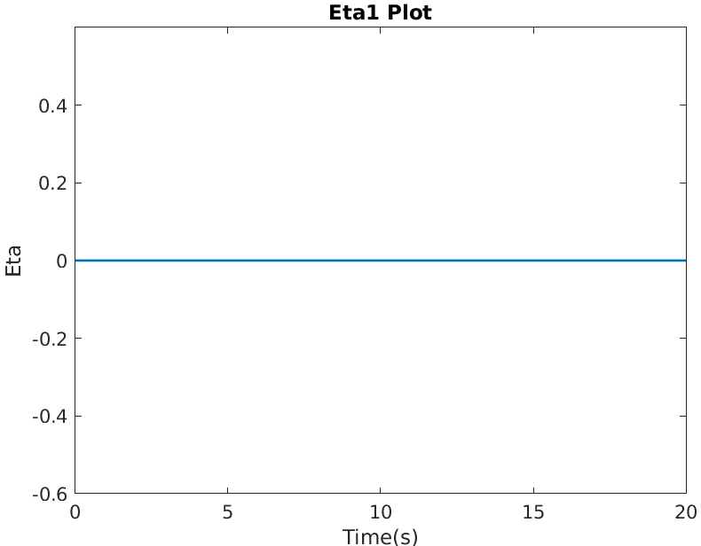 |  |  |  |  |  | 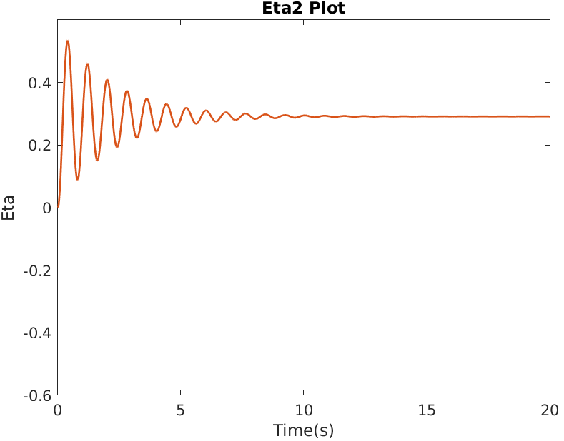 |  |  |  |  | 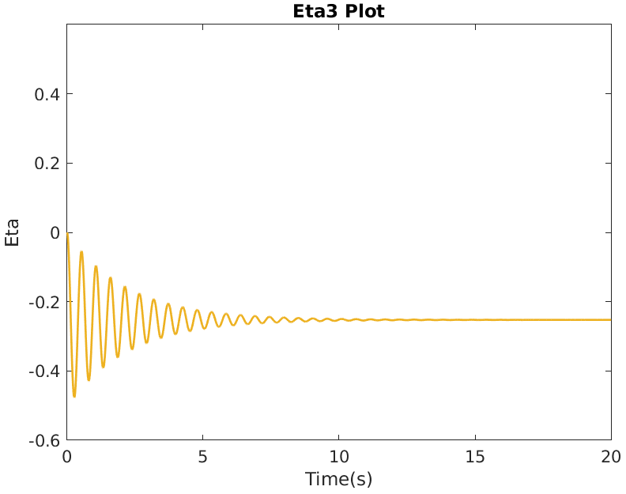 |  |  |  |  | 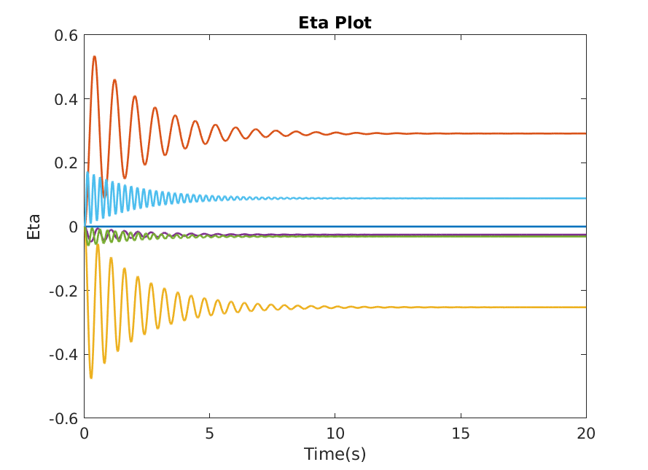
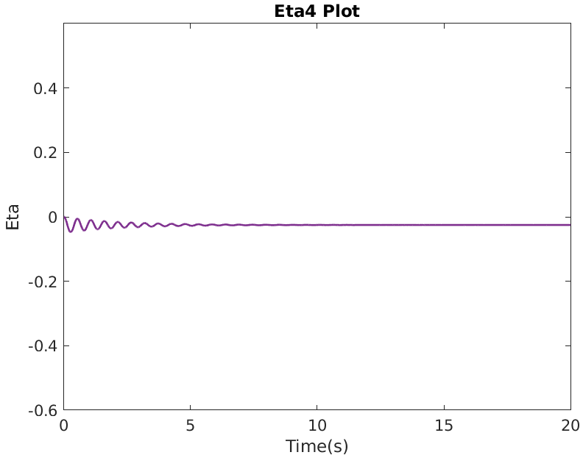 |  |  |  |  |  | 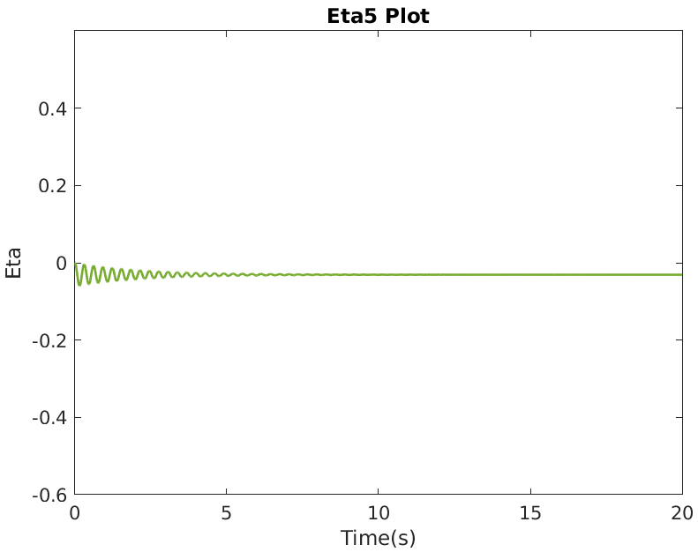 |  |  |  |  | 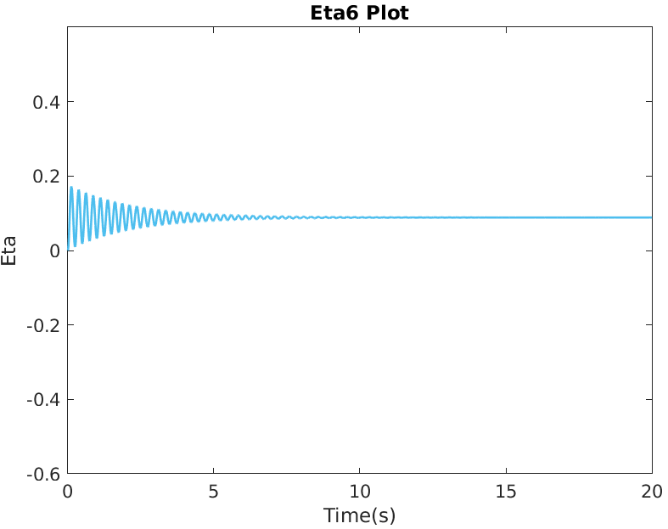 |  |  |  |  | 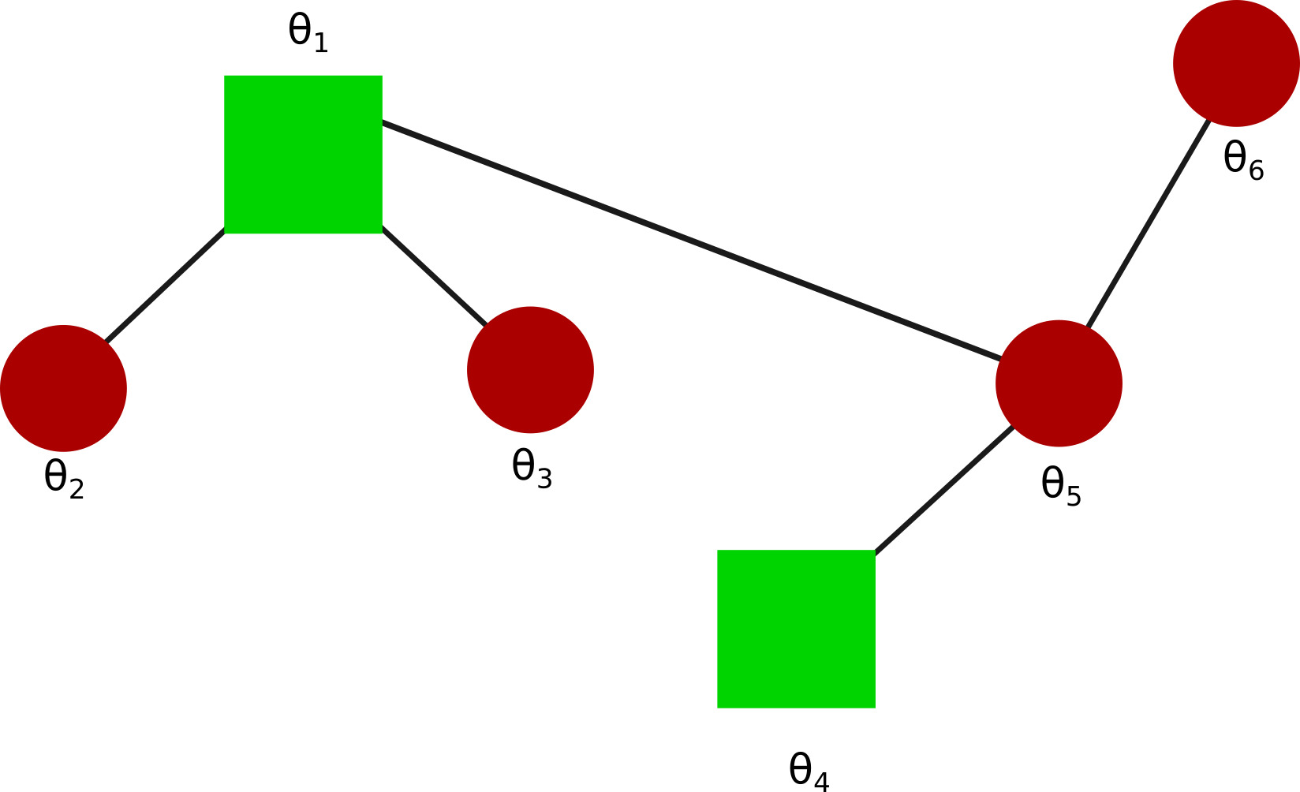
Eigenvector(V) |  |  |  |  |  |  |  | Eigenvalue(λ) | Gamma(γ) | Q |  |  | Natural Frequency(ω) | Damping Ratio(ζ) | Peak Time | Peak | Steady State |  | θ2-θ1 | θ3-θ1 | θ5-θ1 | θ3-θ4 | θ5-θ4 | θ6-θ5 | Error | θ2-θ1 | θ3-θ1 | θ5-θ1 | θ3-θ4 | θ5-θ4 | θ6-θ5 | Error | θ2-θ1 | θ3-θ1 | θ5-θ1 | θ3-θ4 | θ5-θ4 | θ6-θ5
0.408 | 0.000 | 0.237 | -0.408 | 0.000 | 0.781 |  | Eta_1 | 0.000 | 0.9 | 0.000 |  | Eta_1 | N/A | N/A | N/A | N/A | N/A | Eta 1 | 0.000 | 0.000 | 0.000 | 0.000 | 0.000 | 0.000 | SS (Eta 2) | 100.000 | 95.003 | -16.342 | -54.762 | -14.850 | -80.781 | Peak (Eta 2) | 100.000 | 121.856 | 180.760 | 157.126 | 210.767 | 200.396
0.408 | 0.000 | 0.781 | 0.408 | 0.000 | -0.237 |  | Eta_2 | 53.475 | 0.9 | -30.075 |  | Eta_2 | 7.313 | 0.062 | 0.430 | -1.026 | -0.562 | Eta 2 | 0.000 | -0.372 | 0.372 | 0.230 | 0.974 | 0.230 | Eta 2 | 0.000 | 0.209 | -0.209 | -0.129 | -0.548 | -0.129 | Eta 2 | 0.000 | 0.382 | -0.382 | -0.236 | -0.999 | -0.236
0.408 | -0.372 | -0.118 | -0.408 | 0.602 | -0.391 |  | Eta_3 | 97.611 | 0.9 | -11.972 |  | Eta_3 | 9.880 | 0.046 | 0.318 | -0.229 | -0.123 | Eta 3 | -0.544 | -0.355 | -0.355 | 0.273 | 0.273 | -0.273 | Actual Value | 0.190 | 0.107 | -0.250 | -0.286 | -0.643 | -0.072 | Actual Value | 0.290 | 0.172 | 0.473 | 0.413 | 0.902 | 0.235
0.408 | -0.602 | -0.391 | 0.408 | -0.372 | 0.118 |  | Eta_4 | 280.000 | 0.9 | 8.165 |  | Eta_4 | 16.733 | 0.027 | 0.188 | 0.056 | 0.029 | Eta 4 | 0.816 | 0.000 | 0.000 | -0.816 | -0.816 | 0.816
0.408 | 0.372 | -0.118 | -0.408 | -0.602 | -0.391 |  | Eta_5 | 366.525 | 0.9 | -18.587 |  | Eta_5 | 19.145 | 0.024 | 0.164 | -0.098 | -0.051 | Eta 5 | 0.000 | 0.602 | -0.602 | 0.974 | -0.230 | 0.974
0.408 | 0.602 | -0.391 | 0.408 | 0.372 | 0.118 |  | Eta_6 | 602.389 | 0.9 | 59.076 |  | Eta_6 | 24.544 | 0.018 | 0.128 | 0.191 | 0.098 | Eta 6 | 1.018 | -1.172 | -1.172 | -0.509 | -0.509 | 0.509
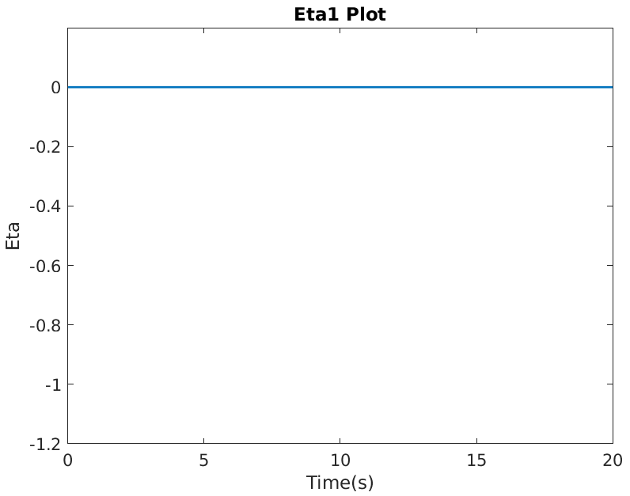 |  |  |  |  |  | 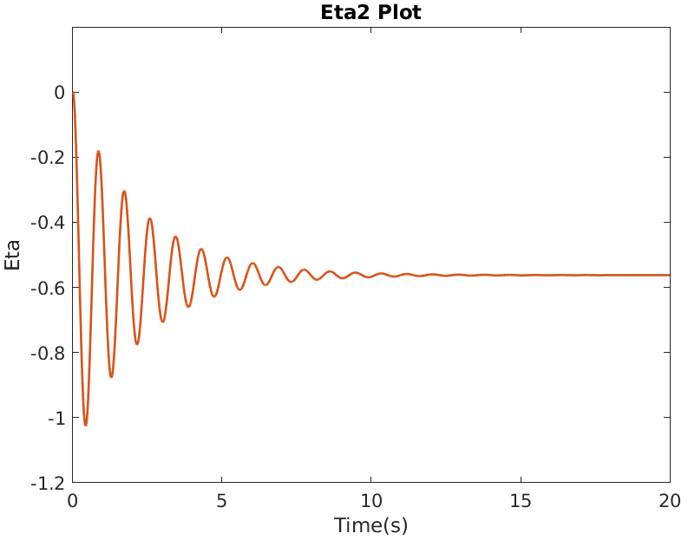 |  |  |  |  | 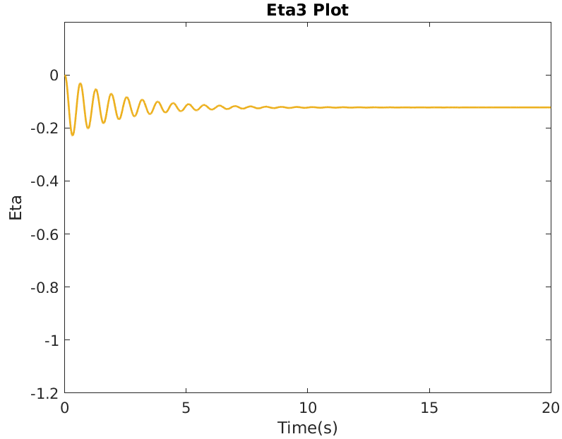 |  |  |  |  | 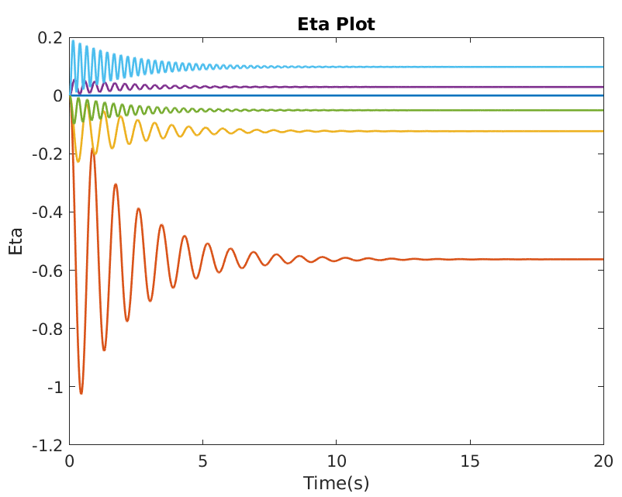
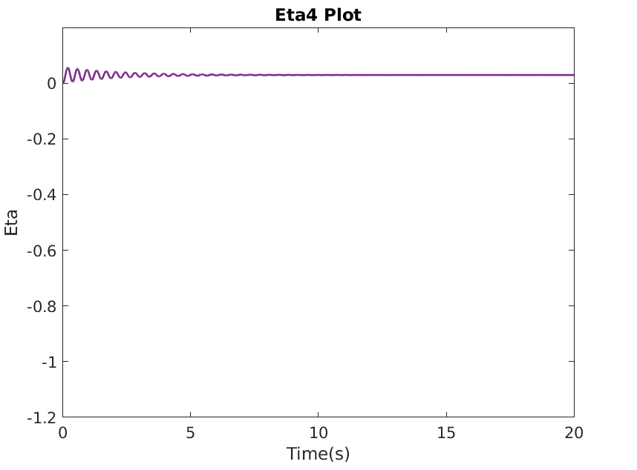 |  |  |  |  |  | 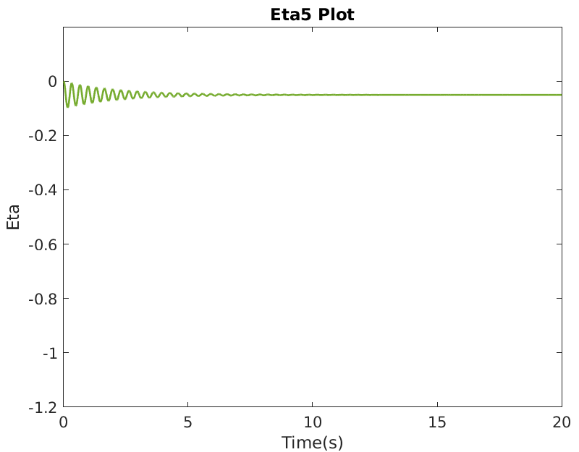 |  |  |  |  | 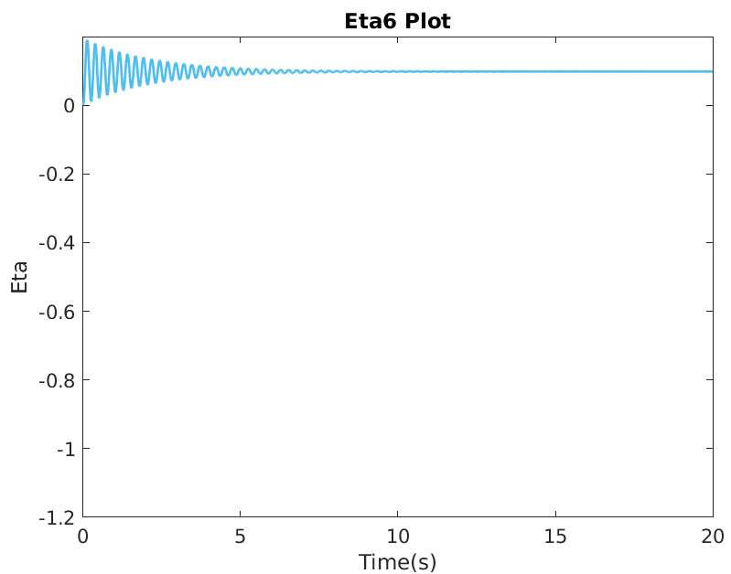 |  |  |  |  | 
Eigenvector(V) |  |  |  |  |  |  |  | Eigenvalue(λ) | Gamma(γ) | Q |  |  | Natural Frequency(ω) | Damping Ratio(ζ) | Peak Time | Peak | Steady State |  | θ2-θ1 | θ3-θ1 | θ5-θ1 | θ3-θ4 | θ5-θ4 | θ6-θ5 | Error | θ2-θ1 | θ3-θ1 | θ5-θ1 | θ3-θ4 | θ5-θ4 | θ6-θ5 | Error | θ2-θ1 | θ3-θ1 | θ5-θ1 | θ3-θ4 | θ5-θ4 | θ6-θ5
-0.408 | -0.227 | 0.000 | 0.290 | 0.577 | -0.604 |  | Eta_1 | 0.000 | 0.9 | 0.000 |  | Eta_1 | N/A | N/A | N/A | N/A | N/A | Eta 1 | 0.000 | 0.000 | 0.000 | 0.000 | 0.000 | 0.000 | SS (Eta 3) | 49.482 | -249.863 | -100.000 | -100.000 | -50.016 | -12.497 | Peak (Eta 3) | 39.337 | 14.799 | 100.000 | 100.000 | 154.949 | 172.564
-0.408 | -0.663 | 0.500 | -0.190 | -0.289 | 0.158 |  | Eta_2 | 91.991 | 0.9 | -1.839 |  | Eta_2 | 9.591 | 0.047 | 0.328 | -0.037 | -0.020 | Eta 2 | -0.436 | 0.130 | 0.454 | -0.194 | 0.130 | 0.436 | Eta 3 | 0.080 | 0.080 | 0.000 | 0.000 | -0.080 | -0.080 | Eta 3 | 0.152 | 0.152 | 0.000 | 0.000 | -0.152 | -0.152
-0.408 | -0.097 | -0.500 | 0.616 | -0.289 | 0.333 |  | Eta_3 | 140.000 | 0.9 | -22.500 |  | Eta_3 | 11.832 | 0.038 | 0.266 | -0.303 | -0.161 | Eta 3 | -0.500 | -0.500 | 0.000 | 0.000 | 0.500 | 0.500 | Actual Value | 0.159 | -0.054 | -0.089 | -0.125 | -0.161 | -0.071 | Actual Value | 0.250 | 0.178 | 0.213 | 0.229 | 0.276 | 0.209
-0.408 | 0.097 | -0.500 | -0.616 | -0.289 | -0.333 |  | Eta_4 | 354.104 | 0.9 | -19.308 |  | Eta_4 | 18.818 | 0.024 | 0.167 | -0.105 | -0.055 | Eta 4 | -0.480 | 0.326 | -0.580 | 1.232 | 0.326 | 0.480
-0.408 | 0.227 | 0.000 | -0.290 | 0.577 | 0.604 |  | Eta_5 | 420.000 | 0.9 | 12.990 |  | Eta_5 | 20.494 | 0.022 | 0.153 | 0.060 | 0.031 | Eta 5 | -0.866 | -0.866 | 0.000 | 0.000 | 0.866 | -0.866
-0.408 | 0.663 | 0.500 | 0.190 | -0.289 | -0.158 |  | Eta_6 | 673.905 | 0.9 | -62.440 |  | Eta_6 | 25.960 | 0.017 | 0.121 | -0.180 | -0.093 | Eta 6 | -0.762 | 0.937 | 1.208 | 0.666 | 0.937 | -0.762
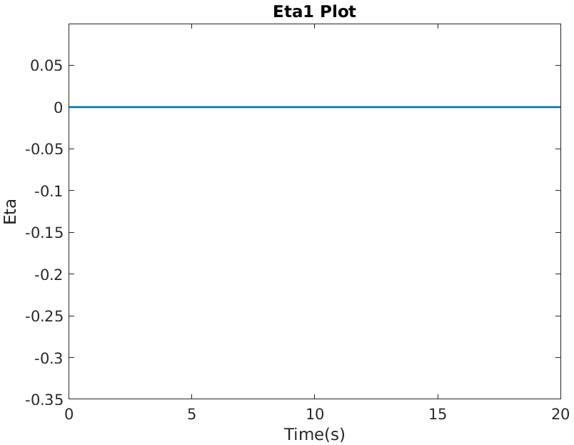 |  |  |  |  |  | 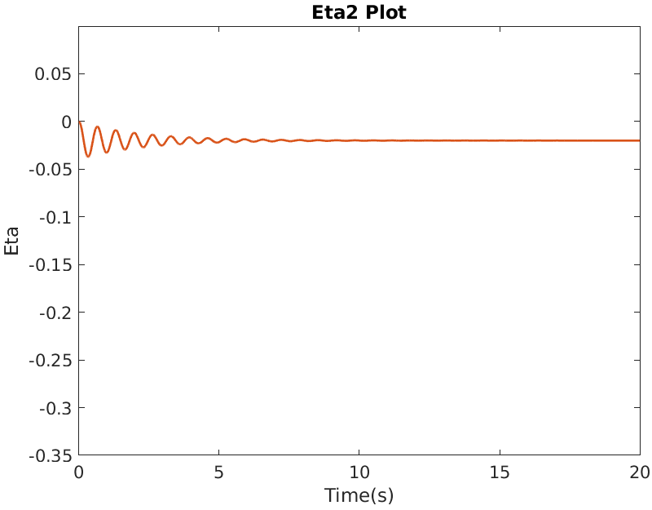 |  |  |  |  |  | 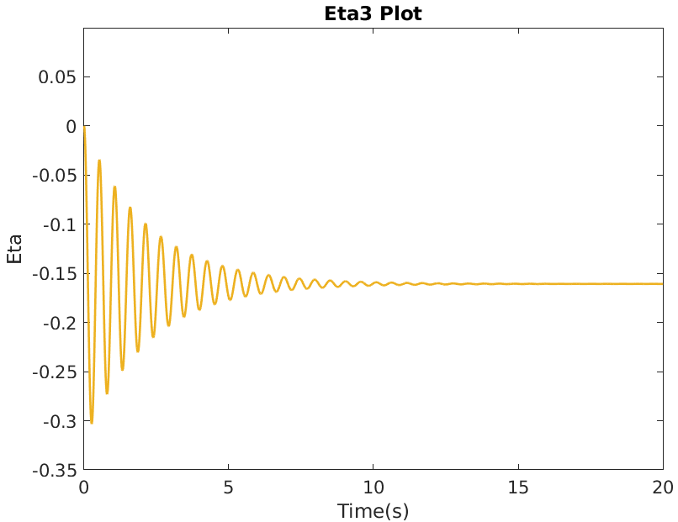 |  |  |  | 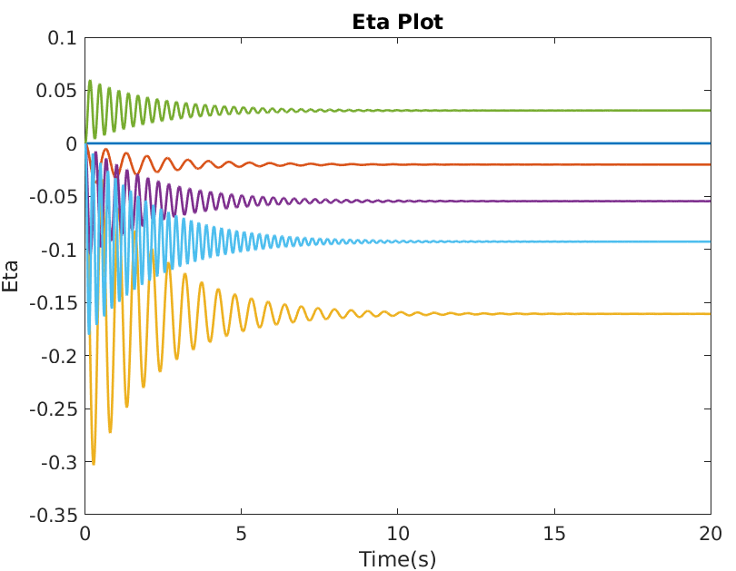
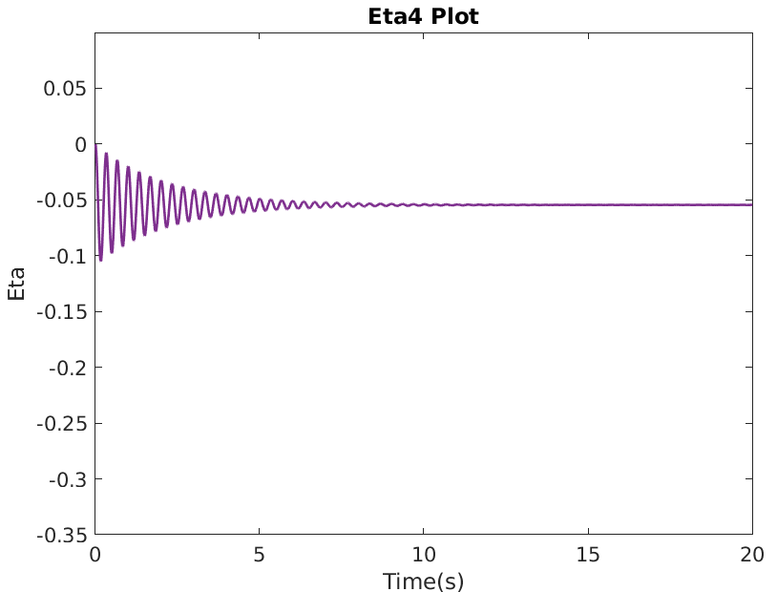 |  |  |  |  |  | 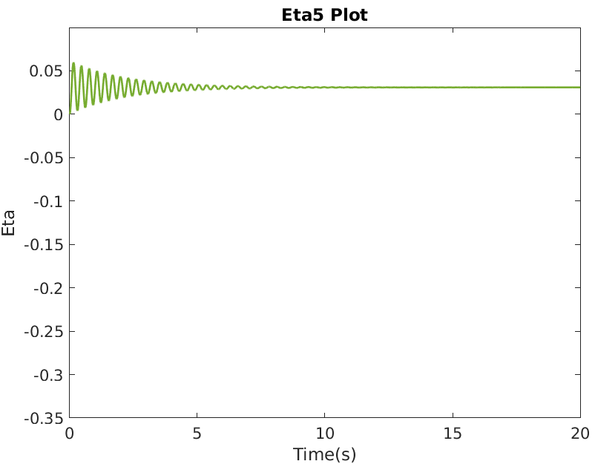 |  |  |  |  |  | 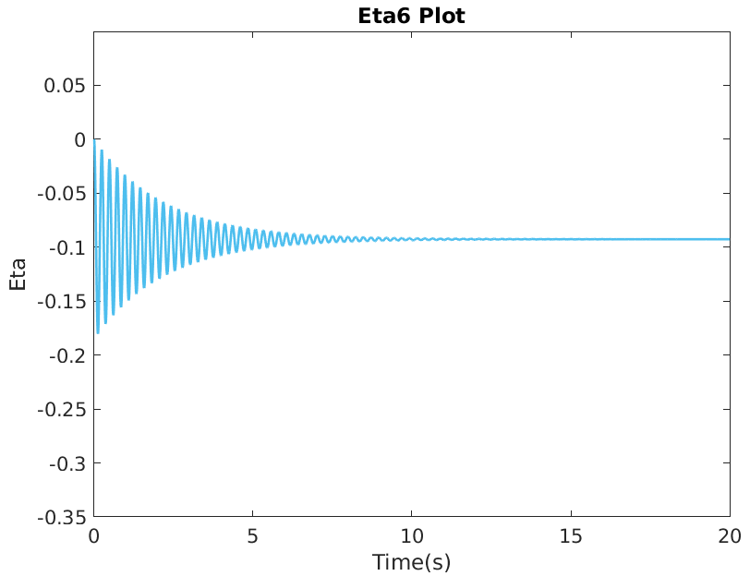 |  |  |  | 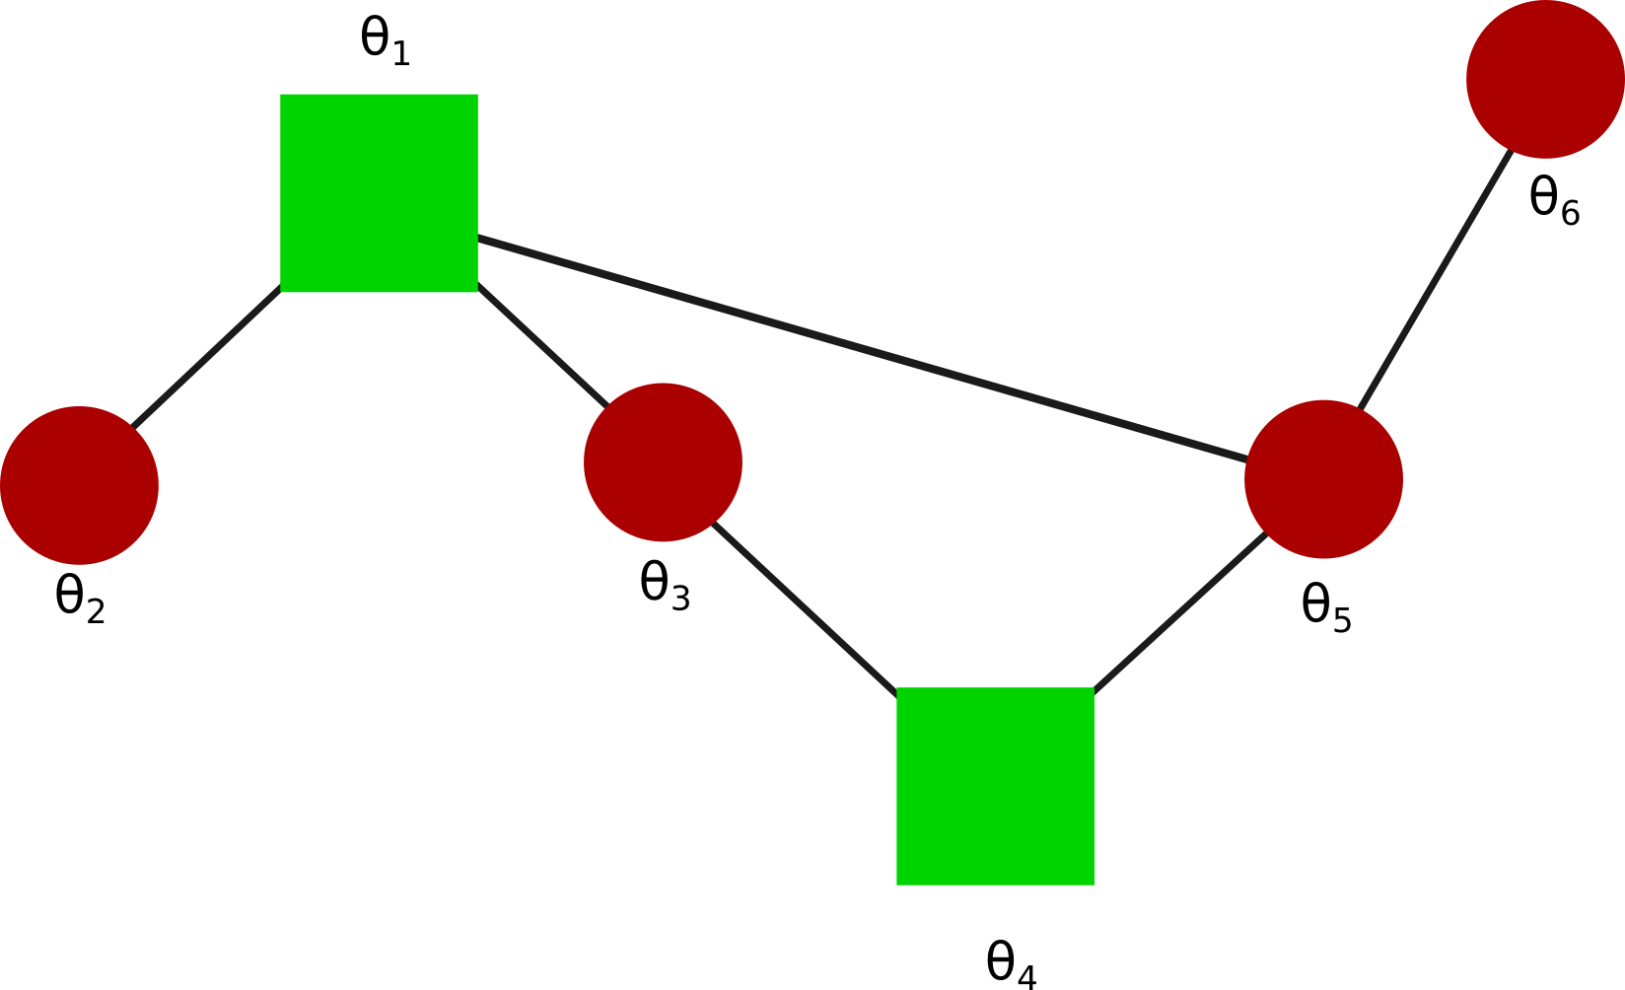

Sheet2
Eigenvector(V) |  |  |  |  |  |  | θ2-θ1 | θ3-θ1 | θ5-θ1 | θ3-θ4 | θ5-θ4 | θ6-θ5
-0.408 | 0.372 | 0.118 | 0.408 | 0.602 | 0.391 | Eta 1 | 0.000 | 0.000 | 0.000 | 0.000 | 0.000 | 0.000
-0.408 | 0.602 | 0.390 | -0.408 | -0.372 | -0.118 | Eta 2 | 0.230 | -0.974 | -0.372 | -0.230 | 0.372 | 0.000
-0.408 | -0.602 | 0.390 | -0.408 | 0.372 | -0.118 | Eta 3 | -0.272 | 0.272 | -0.355 | 0.272 | -0.355 | -0.544
-0.408 | -0.372 | 0.118 | 0.408 | -0.372 | 0.391 | Eta 4 | -0.816 | -0.816 | 0.000 | -0.816 | 0.000 | -0.816
-0.408 | 0.000 | -0.237 | 0.408 | 0.000 | -0.781 | Eta 5 | -0.974 | -0.230 | -0.602 | 0.744 | 0.372 | 0.000
-0.408 | 0.000 | -0.781 | -0.408 | 0.000 | 0.237 | Eta 6 | 0.509 | -0.509 | -1.172 | -0.509 | -1.172 | 1.018

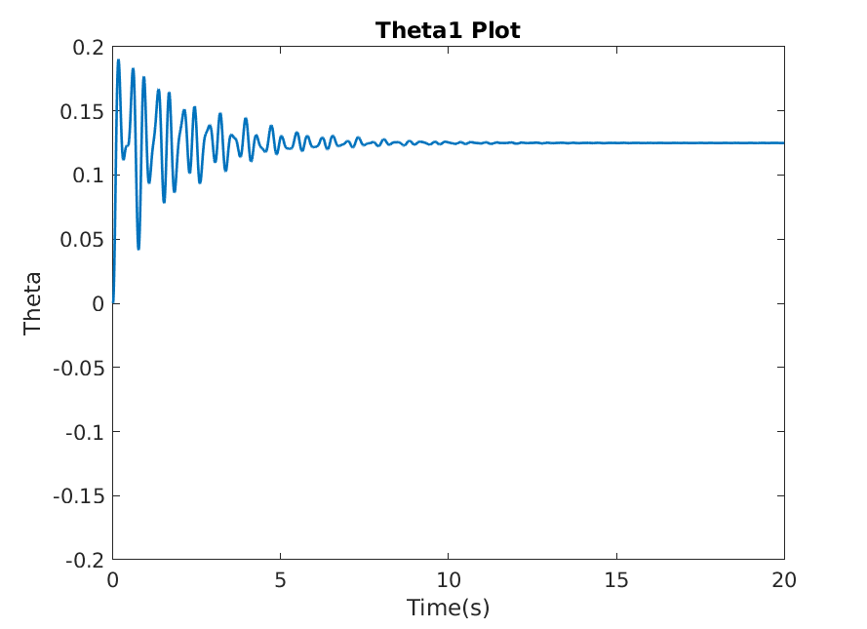 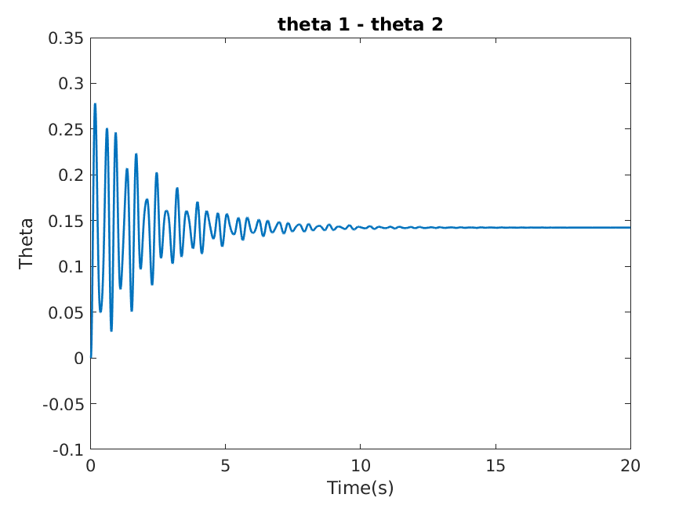 |  |  | 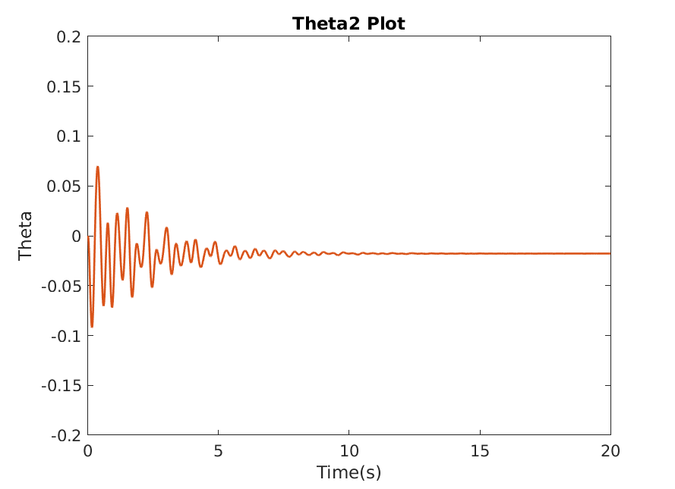 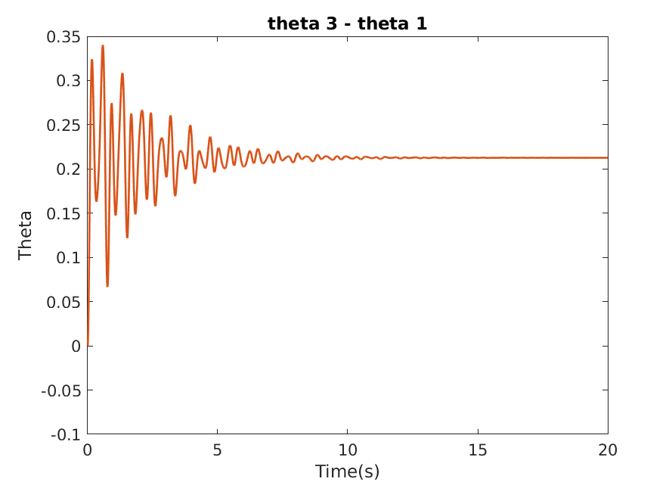 |  |  | 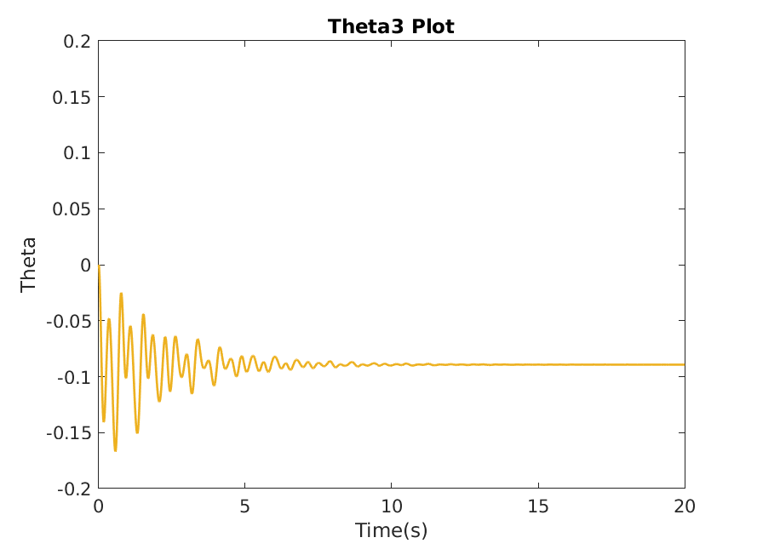 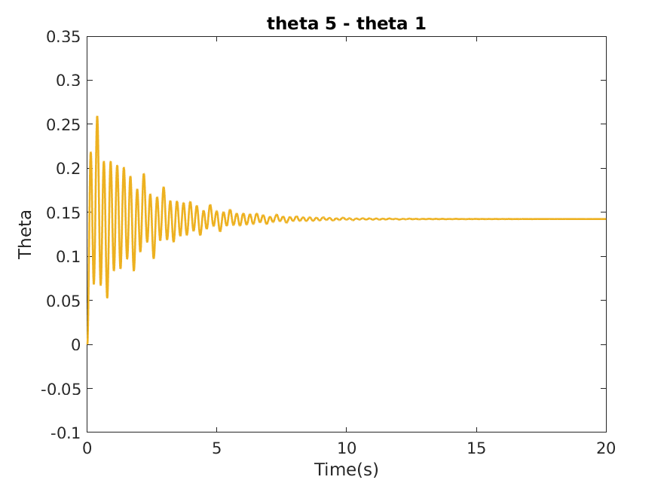 |  |  | 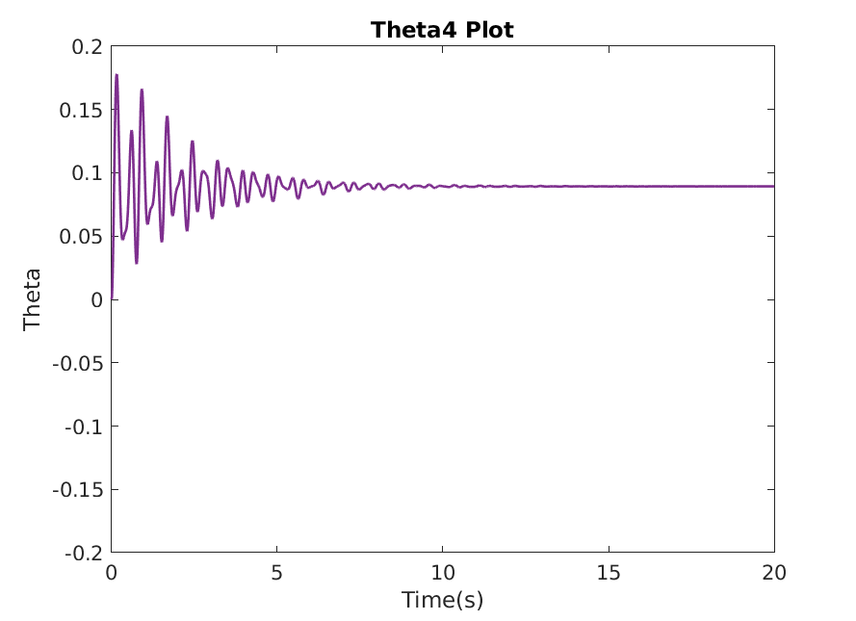 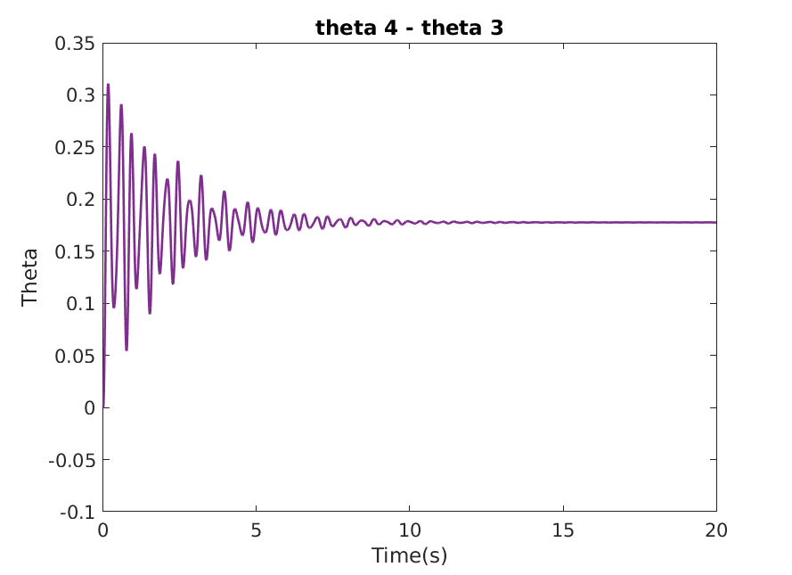 |  |  |  | 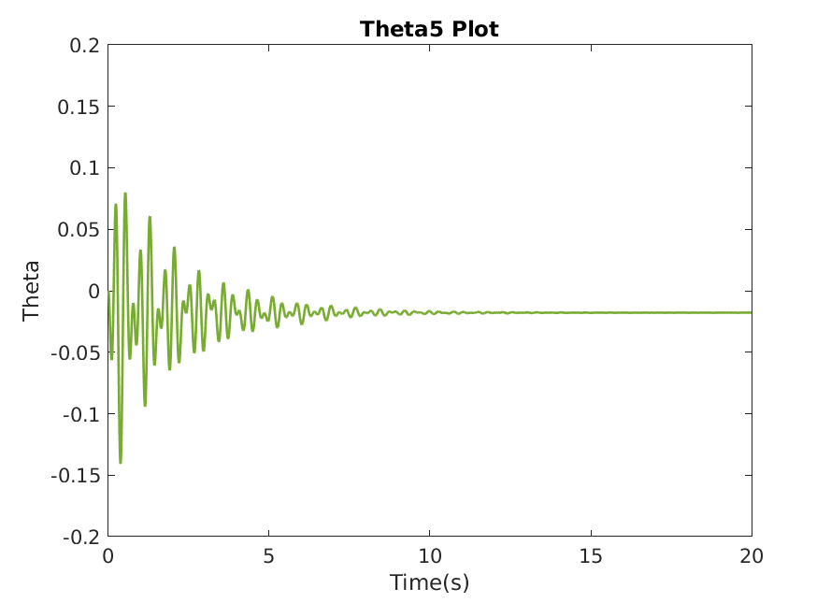 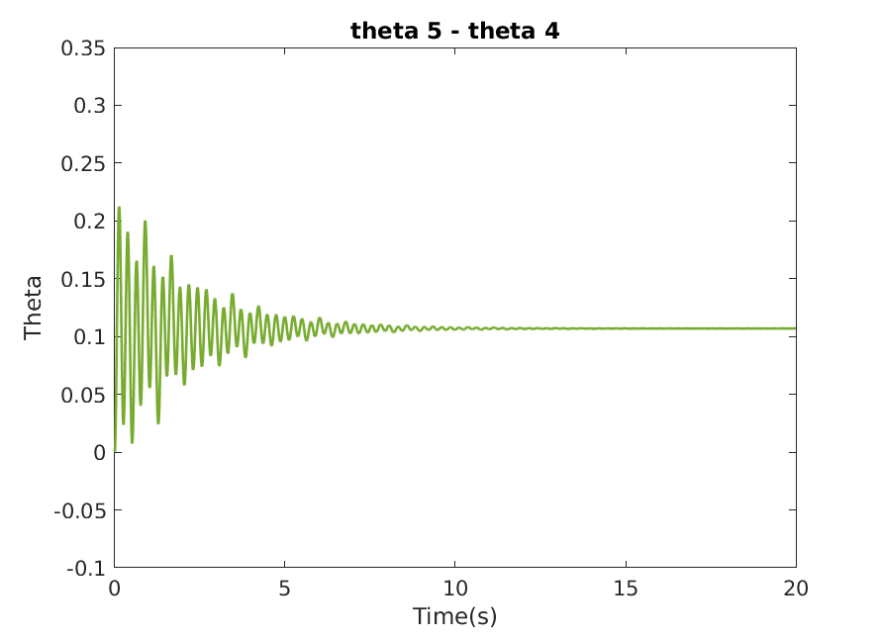 | 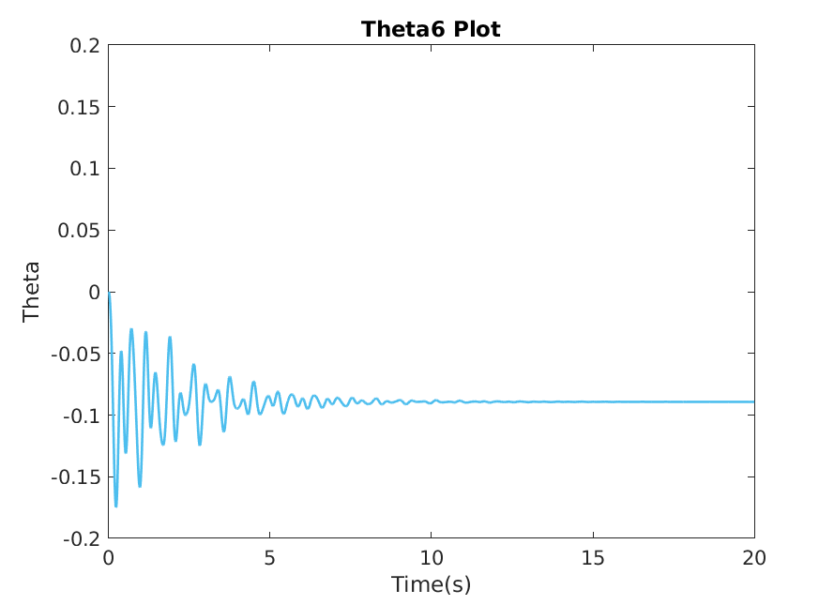 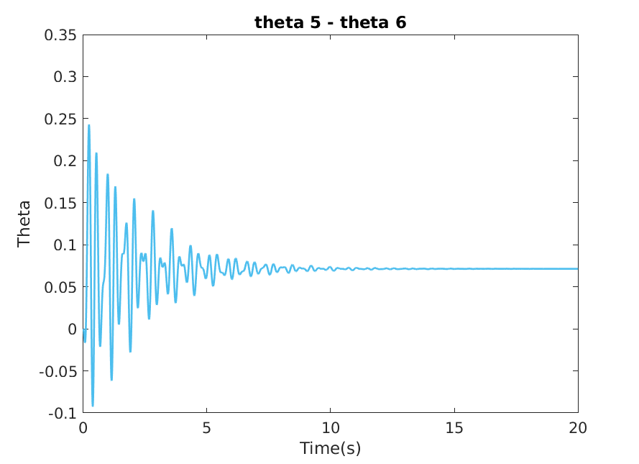 |  |  

Eigenvector(V) |  |  |  |  |  |  | θ2-θ1 | θ3-θ1 | θ5-θ1 | θ3-θ4 | θ5-θ4 | θ6-θ5
-0.408 | -0.408 | 0.000 | 0.408 | -0.577 | 0.408 | Eta 1 | 0.000 | 0.000 | 0.000 | 0.000 | 0.000 | 0.000
-0.408 | -0.558 | -0.500 | -0.408 | 0.289 | -0.149 | Eta 2 | -0.150 | 0.259 | 0.816 | -0.298 | 0.259 | 0.150
-0.408 | -0.149 | 0.500 | 0.408 | 0.289 | -0.558 | Eta 3 | 0.500 | 0.500 | 0.000 | 0.000 | -0.500 | -0.500
-0.408 | 0.149 | 0.500 | -0.408 | 0.289 | 0.558 | Eta 4 | -0.816 | 0.000 | -0.816 | 0.816 | 0.000 | 0.816
-0.408 | 0.408 | 0.000 | -0.408 | -0.577 | -0.408 | Eta 5 | 0.866 | 0.866 | 0.000 | 0.000 | -0.866 | 0.866
-0.408 | 0.558 | -0.500 | 0.408 | 0.289 | 0.149 | Eta 6 | 0.557 | -0.966 | -0.816 | -1.116 | -0.966 | 0.557

  |  |  |   |  |  |   |  |  |   |  |  |  |   |   |  |  

Eigenvector(V) |  |  |  |  |  |  | θ2-θ1 | θ3-θ1 | θ5-θ1 | θ3-θ4 | θ5-θ4 | θ6-θ5
-0.408 | -0.261 | 0.000 | 0.000 | -0.577 | 0.657 | Eta 1 | 0.000 | 0.000 | 0.000 | 0.000 | 0.000 | 0.000
-0.408 | -0.465 | 0.000 | -0.707 | 0.289 | -0.185 | Eta 2 | -0.204 | -0.204 | 0.522 | -0.930 | -0.204 | 0.204
-0.408 | -0.465 | 0.000 | 0.707 | 0.289 | -0.185 | Eta 3 | 0.000 | 0.000 | 0.000 | 0.707 | 0.707 | 0.707
-0.408 | 0.465 | -0.707 | 0.000 | 0.289 | 0.185 | Eta 4 | -0.707 | 0.707 | 0.000 | 0.707 | 0.000 | 0.000
-0.408 | 0.261 | 0.000 | 0.000 | -0.577 | -0.657 | Eta 5 | 0.866 | 0.866 | 0.000 | 0.000 | -0.866 | 0.866
-0.408 | 0.465 | 0.707 | 0.000 | 0.289 | 0.185 | Eta 6 | 0.842 | -0.842 | -1.314 | -0.370 | -0.842 | 0.842

 |  |  |  |  |  |   |  |  |   |  |  |  |  |  |   |  
 |  |  |  |  |  |  |  |  |  |  |  |  | 
Eigenvector(V) |  |  |  |  |  |  | θ2-θ1 | θ3-θ1 | θ5-θ1 | θ3-θ4 | θ5-θ4 | θ6-θ5
0.408 | 0.000 | 0.237 | -0.408 | 0.000 | 0.781 | Eta 1 | 0.000 | 0.000 | 0.000 | 0.000 | 0.000 | 0.000
0.408 | 0.000 | 0.781 | 0.408 | 0.000 | -0.237 | Eta 2 | 0.000 | -0.372 | 0.372 | 0.230 | 0.974 | 0.230
0.408 | -0.372 | -0.118 | -0.408 | 0.602 | -0.391 | Eta 3 | -0.544 | -0.355 | -0.355 | 0.273 | 0.273 | -0.273
0.408 | -0.602 | -0.391 | 0.408 | -0.372 | 0.118 | Eta 4 | 0.816 | 0.000 | 0.000 | -0.816 | -0.816 | 0.816
0.408 | 0.372 | -0.118 | -0.408 | -0.602 | -0.391 | Eta 5 | 0.000 | 0.602 | -0.602 | 0.974 | -0.230 | 0.974
0.408 | 0.602 | -0.391 | 0.408 | 0.372 | 0.118 | Eta 6 | 1.018 | -1.172 | -1.172 | -0.509 | -0.509 | 0.509

  |  |  |   |  |  |   |  |  |   |  |  |  |   |  |   |  

Eigenvector(V) |  |  |  |  |  |  | θ2-θ1 | θ3-θ1 | θ5-θ1 | θ3-θ4 | θ5-θ4 | θ6-θ5
-0.408 | -0.227 | 0.000 | 0.290 | 0.577 | -0.604 | Eta 1 | 0.000 | 0.000 | 0.000 | 0.000 | 0.000 | 0.000
-0.408 | -0.663 | 0.500 | -0.190 | -0.289 | 0.158 | Eta 2 | -0.436 | 0.130 | 0.454 | -0.194 | 0.130 | 0.436
-0.408 | -0.097 | -0.500 | 0.616 | -0.289 | 0.333 | Eta 3 | -0.500 | -0.500 | 0.000 | 0.000 | 0.500 | 0.500
-0.408 | 0.097 | -0.500 | -0.616 | -0.289 | -0.333 | Eta 4 | -0.480 | 0.326 | -0.580 | 1.232 | 0.326 | 0.480
-0.408 | 0.227 | 0.000 | -0.290 | 0.577 | 0.604 | Eta 5 | -0.866 | -0.866 | 0.000 | 0.000 | 0.866 | -0.866
-0.408 | 0.663 | 0.500 | 0.190 | -0.289 | -0.158 | Eta 6 | -0.762 | 0.937 | 1.208 | 0.666 | 0.937 | -0.762

  |  |  |   |  |  |   |  |  |   |  |  |  |   |  |   |  

